OATNG 5,60% 22-25
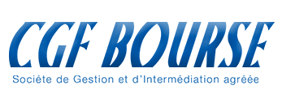
CARACTERISTIQUES DE L'OFFRE

Pays : | NIGER
Montant demandé : | 30,000,000,000 FCFA
Date de l'opération : | 2022-01-27
Date de jouissance : | 2022-01-28
Échéance : | 2025-01-28
Maturité : | 36 mois
Taux facial : | 5.60%
Taux proposé : | 10,441
Montant investi : | 40,000,000 FCFA
Taux acturiel : | 4.007%

TABLEAU D'AMORTISSEMENT PLACEMENT OAT NIGER 60 MOIS

Période | Investissement | Capital en début de période | Remboursement partielle de capital | Intérêts à percevoir | Annuité
28-Jan-22 | 41,764,000 |  |  |  | -41,764,000
28-Jan-23 |  | 40,000,000 |  | 2,240,000 | 2,240,000
28-Jan-24 |  | 40,000,000 |  | 2,240,000 | 2,240,000
28-Jan-25 |  | 40,000,000 | 40,000,000 | 2,240,000 | 42,240,000
Total |  |  | 40,000,000 | 6,720,000 | 46,720,000

